Sheet1
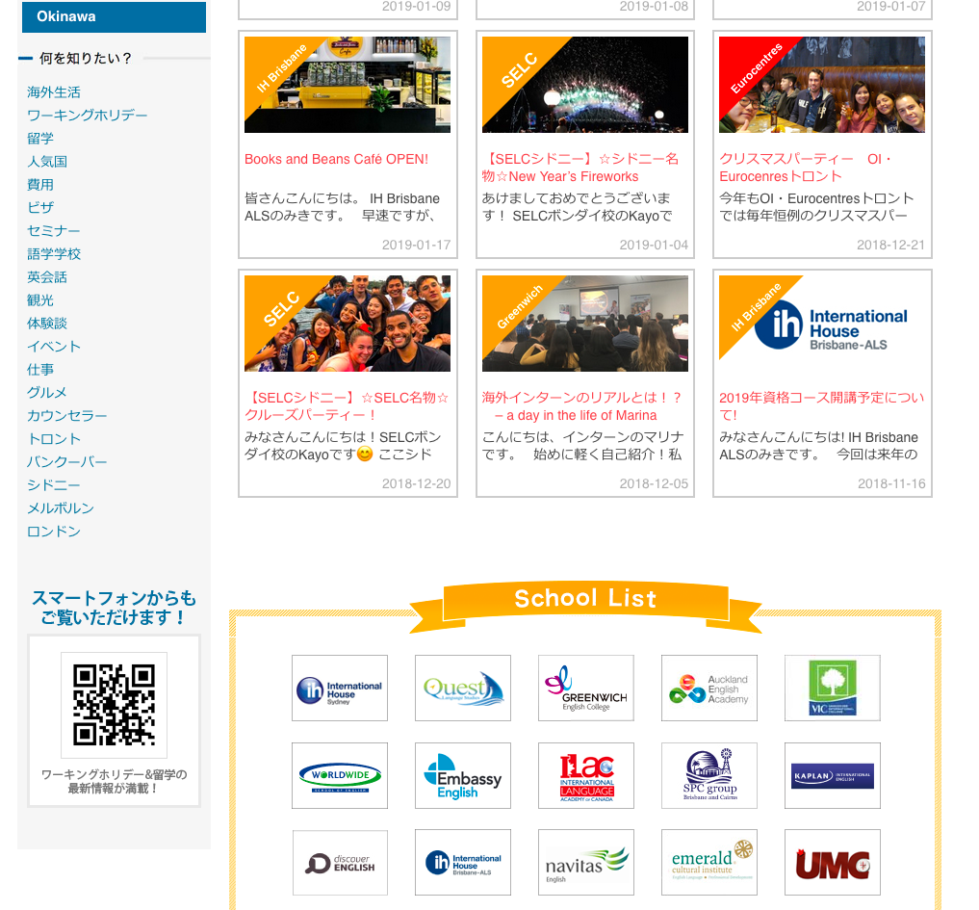
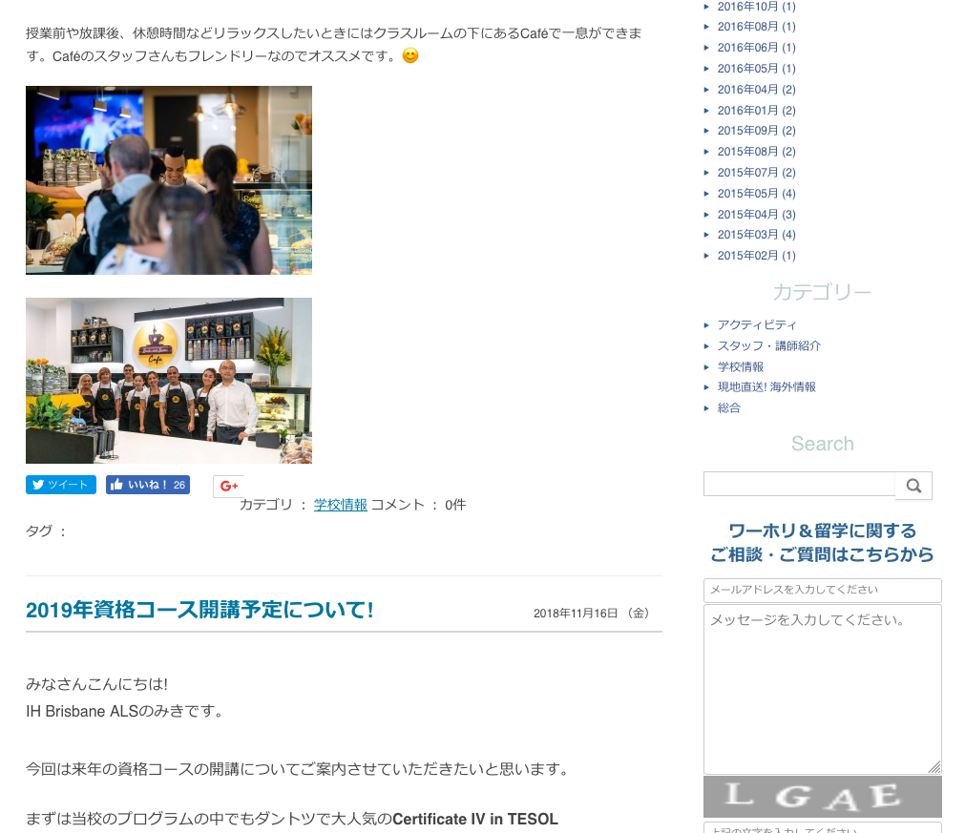
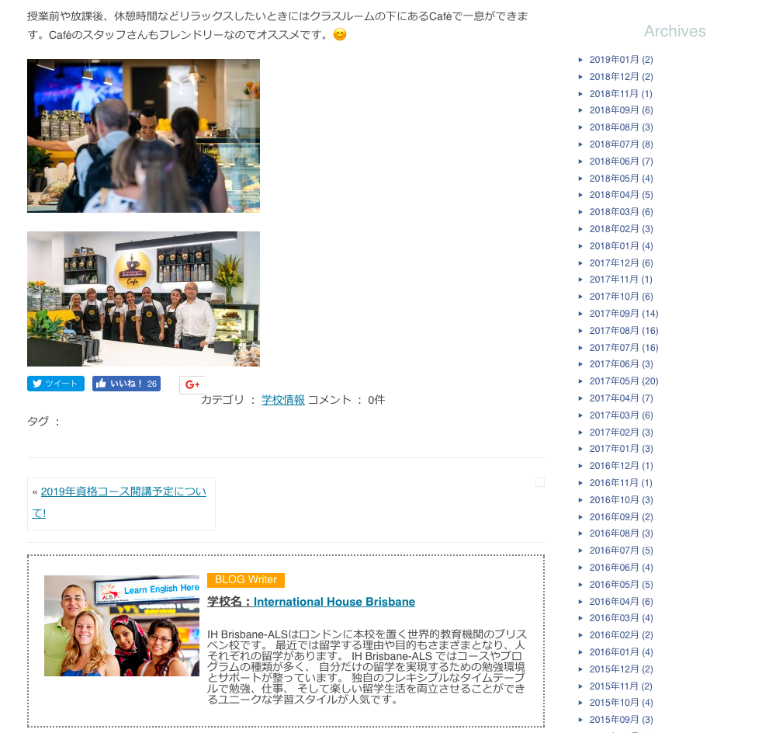
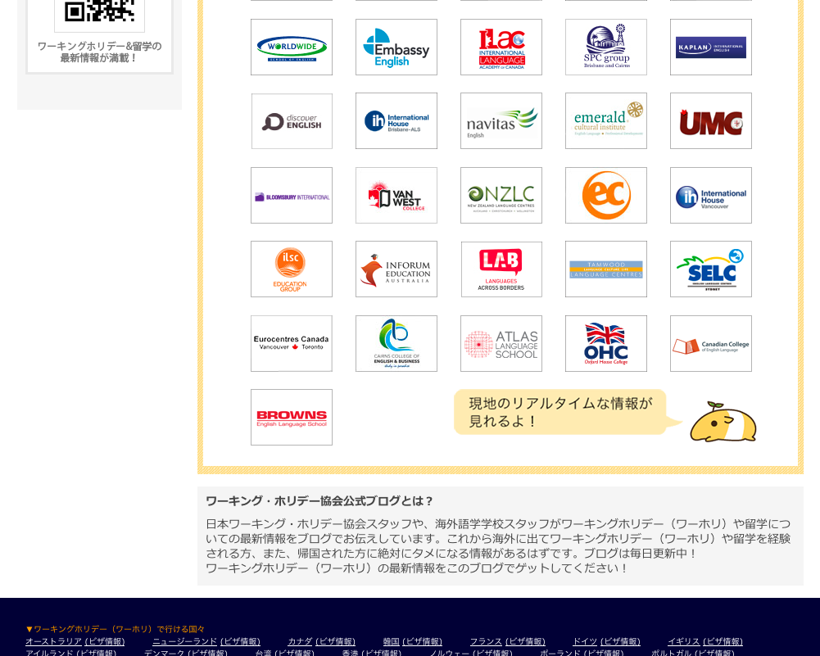
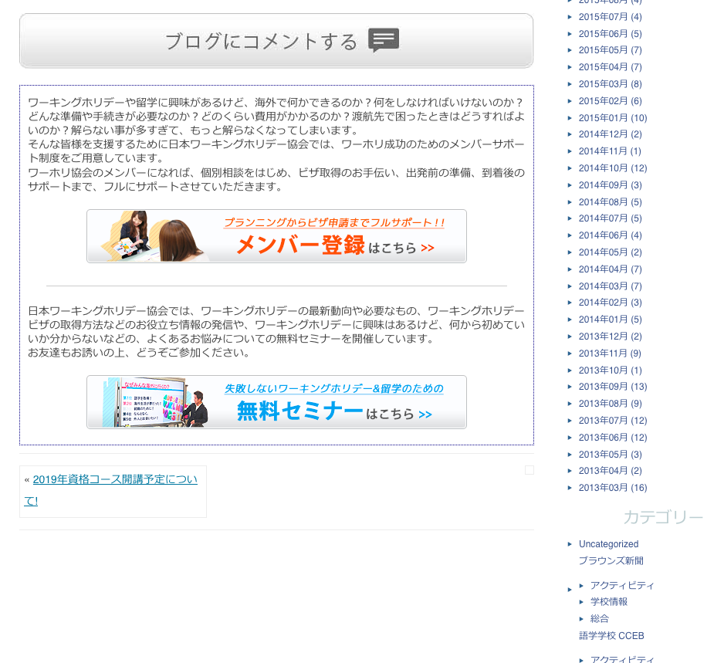
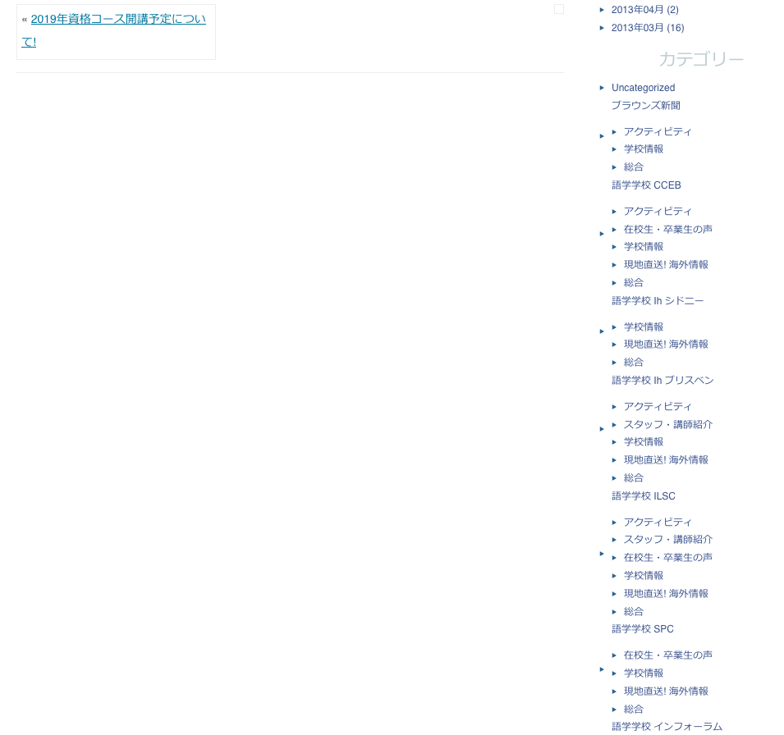
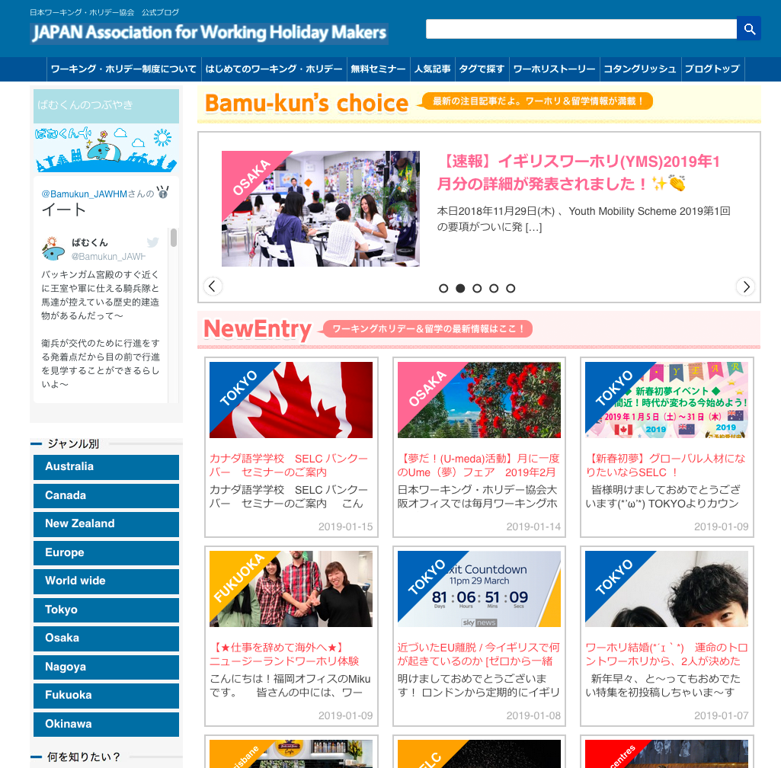

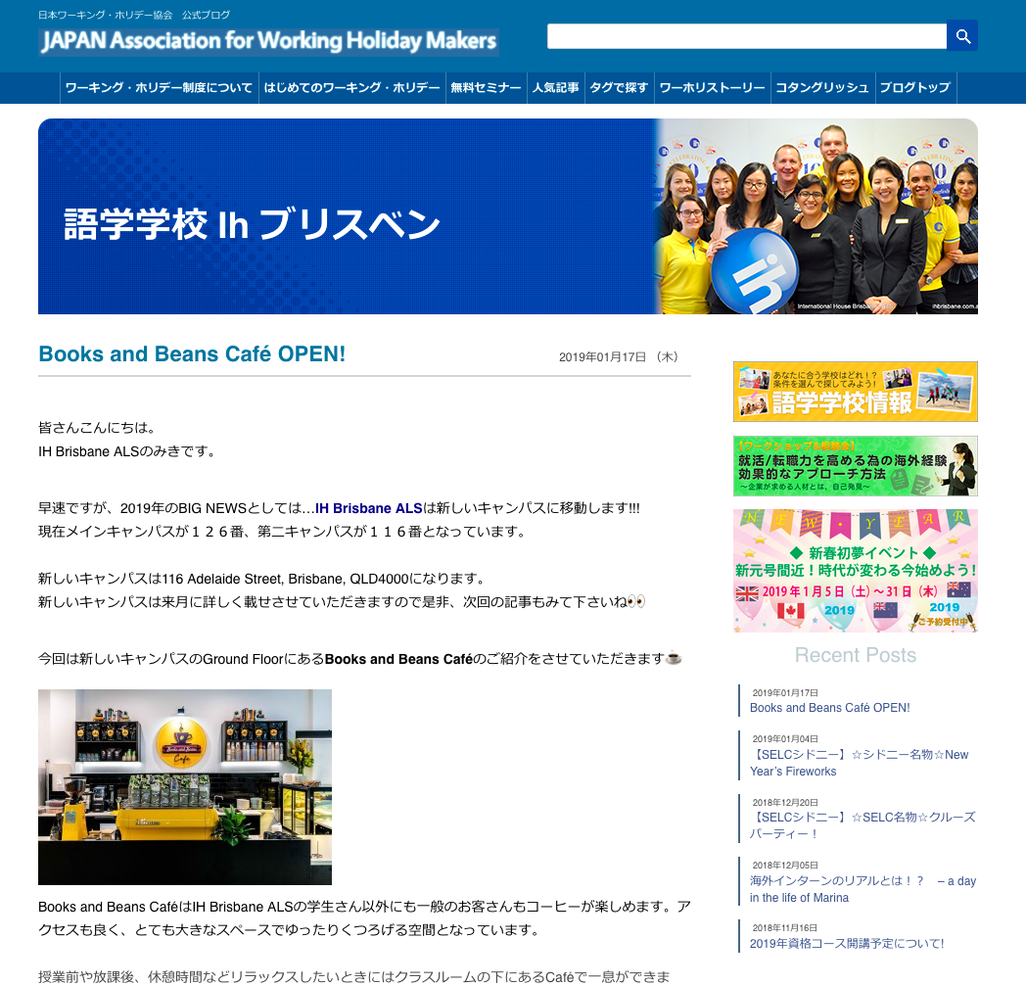
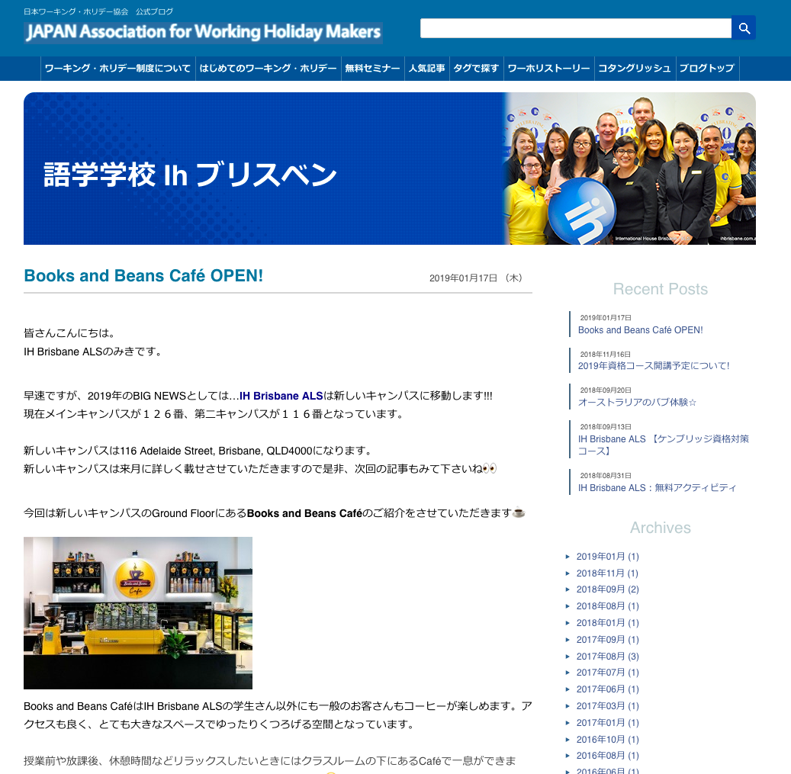

https://www.jawhm.or.jp/blog/

https://www.jawhm.or.jp/blog/australia/ihbrisbane/%e5%ad%a6%e6%a0%a1%e6%83%85%e5%a0%b1%ef%bc%9aihbrisbane/5385/
https://www.jawhm.or.jp/blog/australia/ihbrisbane/

全ての学校の内容が表示されています。
Đang hiển thị tất cả nội dung của trường
この学校（ihbrisbane）の内容だけを表示してください。
Chỉ hiện thị nội dung này của trường học thôi
表示対象：
Recent Posts
Archives
カテゴリー.....nhóm
この表示内容が、正しいです。
hiển thị này đúng

